Graphique 1
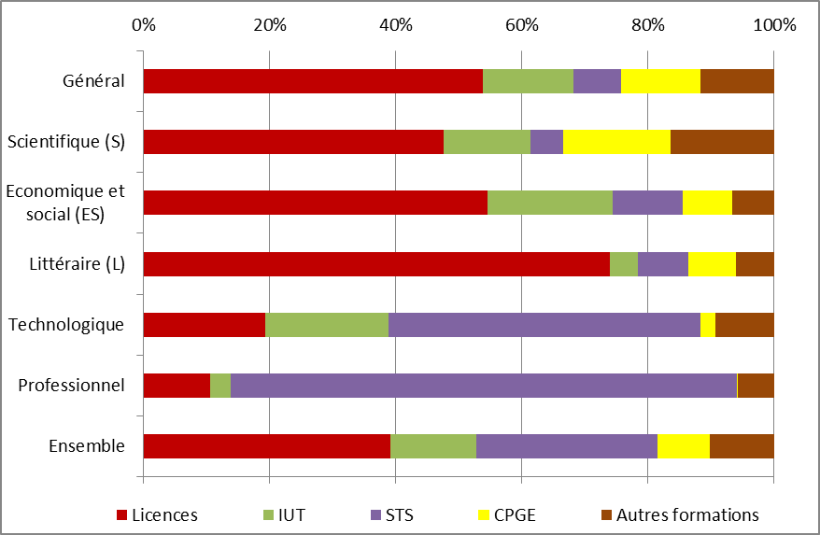
Graphique 1 - Premiers vœux - Choix de filières des candidats, par série d'inscription au bac (%)

Série de bac |  | Nombre de premiers vœux | Licences | IUT | STS | CPGE | Autres formations | Ensemble
Général | Scientifique (S) | 190,366 | 47.6% | 13.8% | 5.2% | 17.1% | 16.4% | 100%
 | Economique et social (ES) | 119,121 | 54.5% | 20.0% | 11.0% | 7.8% | 6.7% | 100%
 | Littéraire (L) | 56,258 | 74.0% | 4.4% | 8.1% | 7.4% | 6.1% | 100%
 | Total général | 365,745 | 53.9% | 14.4% | 7.5% | 12.6% | 11.6% | 100%
Professionnel | Total professionnel | 99,802 | 10.6% | 3.3% | 80.2% | 0.2% | 5.7% | 100%
Technologique | Total technologique | 128,849 | 19.3% | 19.6% | 49.3% | 2.5% | 9.2% | 100%
Ensemble | Ensemble | 594,396 | 39.1% | 13.7% | 28.8% | 8.3% | 10.1% | 100%
Champ : élèves de terminale (y.c. DOM, COM, TOM, Nouvelle-Calédonie, établissements AEFE à l’étranger et CNED) en 2016-2017 qui sont sur les listes du baccalauréat 2017.
Source : APB, campagne 2017 - traitements SIES

